상품제안서
쿠비녹스 벨라 칼가위3종세트 | 상품코드: S12924

 |  |  |  |  |  |  | 02-713-8555 | www.synergygift.co.kr
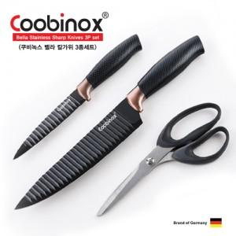

【상세/제작정보】 | 고급 스텐레스 스틸을 사용한 칼 가위세트

【인쇄/포장옵션】 | 레이저, 스티커 / 포장지포장

【공급단가】 | 수량 | 100~ | 300~ | 500~ | 1,000~ | 3,000~
*VAT별도 | 단가 | 12,820원 | 12,350원 | 11,870원 | 11,400원 | 11,110원

【상품 URL】 | https://www.synergygift.co.kr:443/src/goods_detail.php?gdno=14106

